u형측구 단위
U형 측구깨기 단위수량

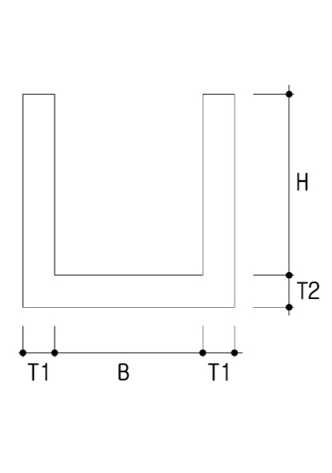

 |  |  |  |  |  | 산출근거
 |  |  |  |  |  | (B + 2 x T1) x (H + T2) - (B x H)

구 분 | B | H | T1 | T2 | A | C | 수 량 |  | 비 고
0.2 x 0.2 | 0.2 | 0.2 | 0.030 | 0.035 |  |  | 0.021 | ㎡ | 철근콘크리트 (U형플륨관-2종기준)
0.3 x 0.3 | 0.3 | 0.3 | 0.030 | 0.030 |  |  | 0.029 | ㎡
0.4 x 0.4 | 0.4 | 0.4 | 0.040 | 0.050 |  |  | 0.056 | ㎡
0.5 x 0.5 | 0.5 | 0.5 | 0.045 | 0.055 |  |  | 0.077 | ㎡
0.6 x 0.6 | 0.6 | 0.6 | 0.045 | 0.045 |  |  | 0.085 | ㎡
0.7 x 0.7 | 0.7 | 0.7 | 0.050 | 0.070 |  |  | 0.126 | ㎡
0.8 x 0.8 | 0.8 | 0.8 | 0.050 | 0.075 |  |  | 0.148 | ㎡
0.9 x 0.9 | 0.9 | 0.9 | 0.055 | 0.085 |  |  | 0.185 | ㎡
0.3 x 0.1 | 0.3 | 0.1 | 0.150 | 0.150 |  |  | 0.120 | ㎡ | 무근콘크리트 (U형측구)
0.3 x 0.3 | 0.3 | 0.3 | 0.150 | 0.150 |  |  | 0.180 | ㎡
0.4 x 0.3 | 0.4 | 0.3 | 0.150 | 0.150 |  |  | 0.195 | ㎡
0.5 x 0.5 | 0.5 | 0.5 | 0.150 | 0.150 |  |  | 0.270 | ㎡
0.6 x 0.6 | 0.6 | 0.6 | 0.150 | 0.150 |  |  | 0.315 | ㎡
0.7 x 0.7 | 0.7 | 0.7 | 0.150 | 0.150 |  |  | 0.360 | ㎡
0.8 x 0.5 | 0.8 | 0.5 | 0.150 | 0.150 |  |  | 0.315 | ㎡
0.9 x 0.9 | 0.9 | 0.9 | 0.150 | 0.150 |  |  | 0.450 | ㎡
1.0 x 1.0 | 1.0 | 1.0 | 0.200 | 0.200 |  |  | 0.680 | ㎡
1.5 x 1.0 | 1.5 | 1 | 0.200 | 0.200 |  |  | 0.780 | ㎡
2.0 x 1.5 | 2.0 | 1.5 | 0.250 | 0.200 |  |  | 1.250 | ㎡
2.5 x 1.0 | 2.5 | 1 | 0.250 | 0.250 |  |  | 1.250 | ㎡
2.5 x 1.5 | 2.5 | 1.5 | 0.250 | 0.250 |  |  | 1.500 | ㎡

